Потенціал економії
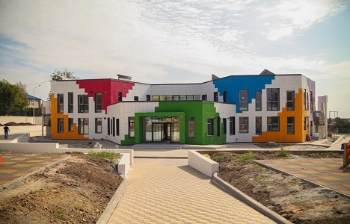
 |  |  |  |  |  |  | № п/п | 3
ПОТЕНЦІАЛ |  |  |  |  |  |  | Адреса будівлі | м. Рівне, вул. Незалежності
ЕКОНОМІЇ

 | м. Рівне, вул. Незалежності
ЗДО №5

Інформація про будівлю

Опалювальна площа |  | Категорія будівлі |  | Джерело теплозабезпечення
 | 320 м² | дитячий садок |  | Індивідуальне опалення (природний газ)
 |  | Рік аналізу 2024
Споживання енергії
Теплова енергія |  |  |  | Електрична енергія

Річне споживання |  | 93,000 кВт∙год |  | Річне споживання |  | 8,150 кВт∙год
Питоме споживання будівлі |  | 291 кВт∙год/м² |  | Питоме споживання будівлі |  | 25 кВт∙год/м²
Питоме споживання 25% кращих будівель |  | 107 кВт∙год/м² |  | Питоме споживання 25% кращих будівель |  | 16 кВт∙год/м²
25% кращих будівель |  |  |  | 25% кращих будівель
Питоме споживання, кВт∙год/м²
Питоме споживання, кВт∙год/м²

Річна витрата коштів |  | 650,000 грн |  | Річна витрата коштів |  | 68,000 грн

Потенціал зменшення споживання приведеного до рівня 25% кращих
 |  |  |  |  |  |  |  |  |  | Теплова енергія | Електрична
Економія на 1м2 за рік |  | 184 кВт∙год/м² |  | Економія на 1м2 за рік |  | 9 кВт∙год/м² |  |  | Потенціал економії | 410,688 грн | 25,281 грн
Економія енергії за рік |  | 58,760 кВт∙год |  | Економія енергії за рік |  | 3,030 кВт∙год |  |  | Витрати на рівні 25 % кращих | 239,312 грн | 42,719 грн
Економія грошей за рік |  | 410,688 грн |  | Економія грошей за рік |  | 25,281 грн |  |  | Фактичні витрати | 650,000 грн | 68,000 грн

 | Економічний ефект
 | 410,688 грн | 650,000 грн
 | 239,312 грн
 | Економічний ефект
 | 25,281 грн | 68,000 грн
 | 42,719 грн

 | Потенціал економії, грн | 63% | Потенціал економії, грн |  | 37%

